开票信息
发票信息提供 | 界面展示 | 表格附件
收到邮件通知的开票申请 | 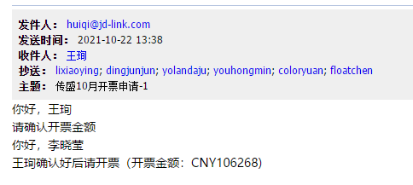 | 附件1：开票申请单
根据会计中心提供的信息将开票信息填入C7系统 | 